210425
PLANILHA GLOBAL DOS DADOS PARA MODELAGEM
Variáveis baliza para modelagem de dados ausentes |  |  |  |  |  |  |  | Variáveis paleometricas empregadas na modelagem |  |  |  |  |  | Variáveis orgânicas e inorgânicas empregadas na modelagem |  |  |  |  |  |  |  |  |  |  | Dados Referenciais por pesquisa, cruzamento dos valores discordantes
Completos |  |  |  |  |  |  |  | Coleta (2010) |  | Coleta (2011) |  | Coleta (2016) |  | Orgânica |  |  |  | Inorgânica |  |  |  |  |  |  | Saldanha (2023) |  | Weichuntz e Mouro (2016/2010/2008) |  |  |  | Mouro (2016) |  |  |  |  | Mouro (2015) |  |  |  |  |  |  |  | Mouro e Lopes (2010/2016) |  |  |  |  | Mouro (2012) |  | Mouro (2011) |  |  |  |  |  | LEGENDA DE AUXILIO PARA O USO DAS CORES E ELEMENTOS DA PLANILHA
Níveis | Início | Espessura | Subníveis | Início | Espessura | OPAL | MOA | Total por nível | Total por Subnível | Total por nível | Total por Subnível | Total por nível | Total por Subnível | MOA.T | OP-EQ | OP-AL | OP-CO | TS | TOC | TN | Fe2O3 | U/Th | Al2O3 | TiO2 | Níveis | Subníveis | Niveis | Espessura | Subníveis | Espessura | Amostra | N. AMOSTRAS | MOA-NF | OP-AL | OP-EQUI | Fe2O3 | U/Th | Al2O3 | TiO2 | MOA | TS | TOC | TN | 2010 | 2011 | 2016 | 2016L | total | Fosseis Inteiro (%) | Fragmentos fosséis (%) | Peixes | Braquiopodes | Esponjas | Conodontes | Insetos
7 | 102 | 22 | 7E | 102 | 3.5 | 4 | 29 | 82 | - | 71 | - | 0 | - | - | - | - | - | - | - | - | - | - | - | - | 7 | 7E | 4B | 22 | 4BBBBB | 3.5 | FL 1 | 7 | 29 | 4 | 2 | - | - | - | - | - | - | - | - | - | - | - | - | - | - | - | - | - | - | - | - |  |  | ETAPA DE PROCESSAMENTO DE DADOS |  | Nível 7 | Saldanha (2023)
 |  |  | 7D | 97.5 | 5.5 | 10 | 27 |  | - |  | - |  | - | - | - | - | - | - | - | - | - | - | - | - |  | 7D |  |  | 4BBBB | 5.5 | FL 2 | 9 | 27 | 10 | 3 | - | - | - | - | - | - | - | - | - | - | - | - | - | - | - | - | - | - | - | -
 |  |  | 7C | 92.5 | 5.5 | 3 | 62 |  | - |  | - |  | - | - | - | - | - | - | - | - | - | - | - | - |  | 7C |  |  | 4BBB | 5.5 | FL 3 | 8 | 62 | 3 | 1 | - | - | - | - | - | - | - | - | - | - | - | - | - | - | - | - | - | - | - | - |  |  | ETAPA DE VALIDAÇÃO DA ORIGEM DOS DADOS |  | Nível 6 | Weichuntz e Mouro (2016/2010/2008)
 |  |  | 7B | 87 | 3 | 7 | 54 |  | - |  | - |  | - | - | - | - | - | - | - | - | - | - | - | - |  | 7B |  |  | 4BB | 3 | FL 4 | 17 | 54 | 7 | 4 | - | - | - | - | - | - | - | - | - | - | - | - | - | - | - | - | - | - | - | -
 |  |  | 7A | 84 | 4.5 | 3 | 70 |  | - |  | - |  | - | - | - | - | - | - | - | - | - | - | - | - |  | 7A |  |  | 4B | 4.5 | FL 5 | 20 | 70 | 3 | 1 | - | - | - | - | - | - | - | - | 44 | 86 | 30 | 8 | 173 | - | - | 10 | 10 | 10 | 10 | 10 |  | - | AUSENCIA DE DADOS |  | Nível 5 | Mouro (2016)
6 | 79.5 | 11 | 6B | 79.5 | 4.5 | 1 | 64 | 30 | - | 100 | - | 57 | - | - | - | - | - | - | - | - | - | - | - | - | 6 | 6B | 4A | 11 | 4AA | 4.5 | FL 6 | 3 | 64 | 1 | 0 | - | - | - | - | - | - | - | - | 92 | 71 | 0 | 4 | 167 | - | - | 1 | 10 | 0 | 10 | 0
 |  |  | 6A | 75 | 6.5 | 2 | 71 |  | - |  | - |  | - | 327 | 1 | 11 | 16 | 1.49 | 11.93 | 0.43 | 7.06 | 2.06 | 14.13 | 0.57 |  | 6A |  |  | 4A | 6.5 | FL 7 | 13 | 71 | 2 | 0 | 7.06 | 2.06 | 14.13 | 0.57 | 327 | 1.49 | 11.93 | 0.43 | 30 | 100 | 57 | 8 | 195 | 1.37 | 11.92 | 1 | 1 | 0 | 1 | 10 |  | 1 | FOSSIL INTEIRO |  | Nível 4 | Mouro (2015)
5 | 68.5 | 15.5 | 5C | 68.5 | 7.5 | 4 | 78 | 84 | - | 270 | - | 81 | - | - | - | - | - | - | - | - | - | - | - | - | 5 | 5C | 3D | 15.5 | 3DD | 7.5 | FL 8 | 15 | 78 | 4 | 1 | - | - | - | - | - | - | - | - | - | - | - | - | - | - | - | - | - | - | - | -
 |  |  | 5B | 61 | 8 | 3 | 74 |  | - |  | - |  | - | 286 | 7 | 9 | 49 | 1.96 | 12.11 | 0.46 | 6.66 | 1.98 | 14.31 | 0.55 |  | 5B |  |  | 3D | 8 | FL 9 | 4 | 74 | 3 | 0 | 6.66 | 1.98 | 14.31 | 0.55 | 286 | 1.96 | 12.11 | 0.46 | 33 | 104 | 34 | 10 | 181 | 6.56 | 10.04 | 1 | 1 | 0 | 1 | 0 |  | 0 | FRAGMENTO FOSSIL |  | Nível 3 | Mouro e Lopes (2010/2016)
 |  |  | 5A | 53 | 8 | 4 | 62 |  | - |  | - |  | - | 248 | 16 | 23 | 23 | 2.73 | 11.7 | 0.44 | 6.41 | 1.82 | 13.69 | 0.59 |  | 5A | 3C | 8 | 3C | 8 | FL 10 | 11 | 62 | 4 | 0 | 6.41 | 1.82 | 13.69 | 0.59 | 248 | 2.73 | 11.7 | 0.44 | 51 | 166 | 47 | 10 | 274 | 11.2 | 14.62 | 1 | 1 | 1 | 1 | 1
4 | 45 | 12.5 | 4B | 45 | 7 | 2 | 75 | 200 | - | 241 | - | 68 | - | - | - | - | - | - | - | - | - | - | - | - | 4 | 4B | 3B | 12.5 | 3BB | 7 | FL 11 | 52 | 75 | 2 | 0 | - | - | - | - | - | - | - | - | - | - | - | - | - | - | - | - | - | - | - | - |  | 10 | SEM REGISTRO |  | Nível 2 | Mouro (2012)
 |  |  | 4A | 38 | 5.5 | 1 | 89 |  | - |  | - |  | - | 258 | 3 | 22 | 23 | 4.54 | 12.01 | 0.43 | 5.23 | 1.81 | 14.1 | 0.61 |  | 4A |  |  | 3B | 5.5 | FL 12 | 25 | 89 | 1 | 0 | 5.23 | 1.81 | 14.1 | 0.61 | 258 | 4.54 | 12.01 | 0.43 | 200 | 241 | 68 | 12 | 521 | 41.26 | 23.21 | 1 | 1 | 1 | 1 | 1
3 | 32.5 | 6.5 | 3A | 32.5 | 6.5 | 0 | 84 | 57 | 57 | 113 | 113 | 22 | 22 | 289 | 3 | 18 | 13 | 1.71 | 13.05 | 0.54 | 7.41 | 1.66 | 13.62 | 0.6 | 3 | 3A | 3A | 6.5 | 3A | 6.5 | FL 13 | 14 | 84 | 0 | 0 | 7.41 | 1.66 | 13.62 | 0.6 | 289 | 1.71 | 13.05 | 0.54 | 57 | 113 | 22 | 4 | 196 | 9.02 | 10.23 | 1 | 1 | 0 | 10 | 1 |  |  | DADOS ALVO |  | Nível 1 | Mouro (2011)
2 | 26 | 12 | 2B | 26 | 6.5 | 1 | 89 | 64 | 44 | 92 | 52 | 50 | 19 | 286 | 3 | 18 | 22 | 1.24 | 8.79 | 0.32 | 5.99 | 1.35 | 15.01 | 0.61 | 2 | 2B | 2B | 6.5 | 2B | 6.5 | FL 14 | 25 | 89 | 1 | 0 | 5.99 | 1.35 | 15.01 | 0.61 | 286 | 1.24 | 8.79 | 0.32 | 44 | 52 | 19 | 5 | 120 | 6.83 | 5.96 | 1 | 10 | 1 | 1 | 1
 |  |  | 2A | 19.5 | 5.5 | 0 | 79 |  | 20 |  | 40 |  | 31 | 338 | 1 | 5 | 12 | 1.72 | 7.69 | 0.29 | 6.89 | 1.28 | 14.65 | 0.61 |  | 2A | 2A | 5.5 | 2A | 5.5 | FL 15 | 8 | 79 | 0 | 0 | 6.89 | 1.28 | 14.65 | 0.61 | 338 | 1.72 | 7.69 | 0.29 | 20 | 40 | 31 | 4 | 95 | 7.1 | 4.33 | 1 | 1 | 1 | 10 | 1 |  |  | DADOS DE PONDERAMENTO
1 | 14 | 14 | 1D | 14 | 6 | 1 | 72 | 26 | 20 | 119 | 64 | 44 | 21 | 321 | 4 | 5 | 25 | 3.98 | 5.73 | 0.18 | 5.78 | 1.11 | 13.95 | 0.62 | 1 | 1D | 1D | 6 | 1D | 6 | FL 16 | 14 | 72 | 1 | 0 | 5.78 | 1.11 | 13.95 | 0.62 | 321 | 3.98 | 5.73 | 0.18 | 20 | 64 | 21 | 6 | 111 | 9.29 | 4.83 | 1 | 1 | 1 | 10 | 1
 |  |  | 1C | 8 | 4 | 2 | 71 |  | 6 |  | 45 |  | 13 | 266 | 7 | 10 | 46 | 3.67 | 7.42 | 0.26 | 5.25 | 1.17 | 14.89 | 0.64 |  | 1C | 1C | 4 | 1C | 4 | FL 17 | 7 | 71 | 2 | 0 | 5.25 | 1.17 | 14.89 | 0.64 | 266 | 3.67 | 7.42 | 0.26 | 6 | 45 | 13 | 5 | 69 | 4.37 | 3.32 | 1 | 1 | 1 | 10 | 1
 |  |  | 1B | 4 | 1.5 | - | - |  | 0 |  | 10 |  | 4 | 251 | 16 | 15 | 58 | 1.73 | 12.41 | 0.52 | 5.52 | 1.51 | 13.38 | 0.61 |  | 1B | 1B | 1.5 | 1B | 1.5 | - | - | - | - | - | 5.52 | 1.51 | 13.38 | 0.61 | 251 | 1.73 | 12.41 | 0.52 | 0 | 10 | 4 | 0 | 14 | 1.09 | 0.63 | 1 | 1 | 0 | 10 | 10
 |  |  | 1A | 2.5 | 2.5 | - | - |  | 0 |  | 0 |  | 6 | 190 | 21 | 28 | 86 | 2.62 | 12.97 | 0.54 | 4.94 | 1.48 | 13.12 | 0.63 |  | 1A | 1A | 2.5 | 1A | 2.5 | - | - | - | - | - | 4.94 | 1.48 | 13.12 | 0.63 | 190 | 2.62 | 12.97 | 0.54 | 0 | 0 | 6 | 5 | 11 | 1.64 | 0.5 | 1 | 1 | 0 | 10 | 10 | A aplicação de uma árvore de decisão para estimativa de valores em subníveis estratigráficos ou amostragens segmentadas permite incorporar múltiplas variáveis que influenciam diretamente na distribuição dos dados. Nesse contexto, as variáveis mais relevantes são a espessura do subnível e a quantidade de itens (ex.: fósseis, minerais ou pontos amostrais) presentes em cada segmento.
Os dados considerados completos neste estudo representam a maior distribuição e evidência por subníveis já registrada no contexto do Folhelho Lontras. Tais evidências são fundamentais para a definição de uma subdivisão estratigráfica robusta, cuja finalidade é possibilitar a correlação precisa com trabalhos pretéritos. Através dessa padronização, é possível identificar a real distribuição dos valores paleoecológicos ao longo da coluna sedimentar, estabelecendo assim uma base coerente para a inferência e predição de valores em suas posições originais. Isso permite, inclusive, aplicar ponderamentos mais consistentes às interpretações paleoambientais, considerando as especificidades comportamentais e tafonômicas de cada subnível, cuja estrutura já se encontra estabelecida com base em critérios sedimentológicos e biostratigráficos. A importância dessa abordagem também está diretamente relacionada à alta resolução alcançada no afloramento Campáleo, onde variações tafonômicas e microestratigráficas refletem mudanças paleoambientais de curta duração, mas com grande impacto na preservação da biota​​​. |  |  |  |  |  |  |  | A partir dos dados de coleta de fósseis, realizamos a subdivisão da coluna estratigráfica em sete níveis principais, desdobrados em um total de 19 subníveis. Essa organização permite uma análise refinada da distribuição fossilífera ao longo do afloramento. Para cada subnível, dois tipos principais de dados foram considerados: (1) a presença ou ausência de fósseis, associada à faixa de espessura onde a ocorrência foi registrada; e (2) a distribuição ponderada das ocorrências com base na espessura relativa e nas características tafonômicas e sedimentológicas de cada subnível. Assumindo que os níveis foram completamente amostrados, é possível redistribuir o total de ocorrências registradas em cada nível entre os respectivos subníveis. Essa redistribuição é fundamentada nos ponderamentos derivados da proposta de subdivisão dos 17 níveis estabelecida por Mouro (2010), que considera variações no desplacamento, tipos de fratura e presença de pirita, além da espessura individual de cada subnível. Dessa forma, a metodologia permite reimaginar a distribuição original dos fósseis com base em uma lógica estratigráfica e tafonômica coerente, potencializando a interpretação paleoecológica do depósito​​. |  |  |  |  |  | Os dados considerados mais carentes concentram-se nos níveis superiores do afloramento, especialmente a partir do subnível 6A (anteriormente classificado como 4A na divisão de Mouro, 2010). Devido ao recorte temporal da pesquisa original, a porção superior do afloramento não foi analisada em detalhe, e as espessuras individuais dos subníveis também não foram mensuradas com precisão. A subdivisão original baseou-se principalmente na presença de níveis de pirita e em padrões de fraturamento, agrupando camadas por similaridade litológica. Ao integrar essas informações com a nova proposta de subdivisão em sete níveis e 19 subníveis, foi possível identificar lacunas significativas. Dentre elas, destacam-se os subníveis 4B, 5C e 6B, ausentes na versão original da estratigrafia, além de todo o Nível 7, que não foi considerado anteriormente. Esses segmentos representam os principais alvos para a complementação da análise paleoecológica, visto que sua ausência compromete uma avaliação contínua da distribuição fossilífera e das variações tafonômicas ao longo da coluna​​​. |  |  |  |  |  |  |  |  |  |  | A consolidação dos sete níveis estratigráficos do Folhelho Lontras, conforme sistematização proposta por Saldanha et al. (2023), fornece a base para a estrutura analítica adotada nesta pesquisa. Esses níveis representam uma reorganização dos dados paleoecológicos com foco na resolução vertical das camadas, permitindo integrar informações tafonômicas, litológicas e fossilíferas em um modelo de alta resolução. Essa abordagem foi essencial para identificar subníveis anteriormente ignorados ou inexistentes na subdivisão clássica baseada apenas em feições tafonômicas visuais, como os níveis de pirita e desplacamento utilizados por Mouro (2010). A utilização dessa nova estrutura evidenciou lacunas em subníveis como 4B, 5C, 6B e todo o Nível 7, revelando a necessidade de novos esforços de amostragem e modelagem para completar a coluna estratigráfica com precisão​. |  | Os dados clássicos do Folhelho Lontras apresentam a estruturação inicial da coluna em sete níveis principais, os quais foram fundamentais para as primeiras interpretações paleoecológicas e tafonômicas do afloramento Campáleo. A partir dessa base, estabeleceu-se a primeira subdivisão interna dos níveis por meio da designação alfabética de subníveis (por exemplo, 1A a 1D, 2A-B, 3A-D), permitindo maior detalhamento da variação vertical das ocorrências fossilíferas e de suas características sedimentares. Essa divisão por letras está diretamente vinculada às feições tafonômicas observadas, como a presença de concreções, níveis de pirita e tipos de fratura, além de variações na granulometria e na coloração da matriz argilosa. A estruturação original, embora limitada por critérios essencialmente visuais, foi essencial para os trabalhos posteriores de correlação estratigráfica e para o refinamento das análises multiproxy, servindo como ponto de partida para modelos mais robustos como o proposto por Saldanha et al. (2023)​​. |  |  |  | A proposta de subdivisão em 17 níveis, adotada em trabalhos como o de Mouro (2010), permitiu uma resolução vertical ainda mais refinada da coluna estratigráfica do Folhelho Lontras. Essa abordagem foi particularmente eficaz na parte superior do afloramento, onde os dados clássicos mostravam menor detalhamento. A partir dessa nova estrutura, foi possível identificar evidências de subníveis adicionais, anteriormente não reconhecidos na divisão original em sete níveis. A subdivisão foi realizada com base em microvariações litológicas, padrões de desplacamento, fraturamento, e presença de pirita, permitindo a individualização de camadas com espessuras entre 4 e 8 cm. Essa granularidade revelou novas ocorrências fossilíferas e padrões tafonômicos importantes, contribuindo de forma decisiva para o entendimento mais preciso dos processos de preservação e da distribuição dos organismos no ambiente de deposição​​. |  |  |  |  | O levantamento preciso de dados geoquímicos e palinológicos representa o foco central da presente pesquisa, tendo como objetivo principal a caracterização paleoambiental de alta resolução do Folhelho Lontras. A análise geoquímica, voltada principalmente para a quantificação de elementos-traço, conteúdo de carbono orgânico total (TOC), enxofre, e proxies redox (como Fe/Al, V/Cr e U/Th), visa reconstruir os níveis de oxigenação da coluna d’água ao longo da sucessão estratigráfica. Complementarmente, a palinologia oferece subsídios fundamentais para o entendimento da paleobotânica, dinâmica ecológica e variações climáticas durante os estágios finais da Idade Glacial Paleozoica. A integração dessas abordagens multiproxy, aplicada aos subníveis definidos com base nas divisões refinadas da coluna (como os 17 níveis de Mouro e os 19 subníveis adotados aqui), permitirá a identificação de zonas de anoxia/euxinia, flutuações no aporte continental, e mudanças na produtividade primária. Esses dados são fundamentais para preencher lacunas nas porções superiores da coluna, bem como para validar modelos preditivos gerados por técnicas de aprendizado de máquina aplicadas ao contexto estratigráfico​​​. |  |  |  |  |  |  |  | Os dados de ocorrência fossilífera constituem um dos pilares centrais desta pesquisa, sendo fundamentais para a interpretação do comportamento tafonômico e ecológico dos subníveis ao longo da coluna estratigráfica do Folhelho Lontras. A identificação e quantificação das ocorrências fósseis — incluindo fragmentos de vertebrados, invertebrados, esporomorfos, além de poríferos e traços de matéria orgânica amorfa — fornecem subsídios diretos para a definição de padrões de preservação, eventos de mortalidade em massa e potenciais variações ambientais. A análise minuciosa dessas ocorrências, distribuídas em subníveis bem delimitados, permite observar tendências verticais e laterais de biodiversidade, bem como associar essas tendências às condições geoquímicas e sedimentares locais. A presença ou ausência de determinados táxons em níveis específicos também auxilia na inferência de zonas de anoxia, restrição ecológica, ou influência continental. Esses dados, quando integrados com os registros geoquímicos e palinológicos, ampliam significativamente a capacidade de reconstrução paleoambiental do depósito, além de servirem como base para a modelagem preditiva das distribuições biológicas originais​​​. |  |  |  |  | Além da quantificação das ocorrências, a presente pesquisa também contempla um levantamento detalhado de dados qualitativos referentes à condição dos fósseis encontrados ao longo da coluna estratigráfica. Tais informações incluem atributos tafonômicos como grau de fragmentação, estado de articulação, brilho, cor, presença de mineralizações secundárias (como pirita) e integridade morfológica geral. Esses critérios são fundamentais para avaliar o tempo de residência dos organismos na interface água-sedimento, os processos de transporte ou reorientação pós-morte, bem como a influência de condições redox nos padrões de preservação. A variação desses aspectos entre os subníveis permite identificar eventos de maior energia deposicional, momentos de estase tafonômica ou até mesmo intervenções microbiais na fossilização. Dessa forma, os dados qualitativos complementam os quantitativos e contribuem para uma abordagem tafonômica multiparamétrica, capaz de reconstruir os ambientes de preservação com maior fidelidade​​. |  | Com o intuito de sintetizar a distribuição fossilífera ao longo dos subníveis e ao mesmo tempo qualificar a preservação dos materiais, adotou-se um sistema binário de registro. Nele, a presença dos fósseis é classificada por categoria (ex. peixes, insetos, poríferos), e sua condição é representada por valores codificados: 1 para fósseis inteiros, 0 para fragmentados, e 10 para ausência de registro na amostra analisada. Essa representação, além de simplificar a visualização dos padrões tafonômicos, permite o uso de análises computacionais e modelagens preditivas mais eficientes. A partir desse sistema, é possível identificar tendências verticais e laterais de preservação, associadas a variações ambientais e processos tafonômicos, como transporte, bioturbação ou influência redox. A metodologia, portanto, contribui significativamente para a interpretação integrada entre a ocorrência paleobiológica e a qualidade da preservação em cada subnível estratigráfico​​.

 |  |  |  |  |  |  |  |  |  |  |  |  |  |  |  |  |  |  |  |  |  |  |  |  |  |  |  |  |  |  |  |  |  |  |  |  |  |  |  |  |  |  |  |  |  |  |  |  |  |  |  |  |  |  |  |  |  |  | ARVORE DE DECISÕES

 |  |  |  |  |  |  |  |  |  |  |  |  |  |  |  |  |  |  |  |  |  |  |  |  |  |  |  |  |  |  |  |  |  |  |  |  |  |  |  |  |  |  |  |  |  |  |  |  |  |  |  |  |  |  |  |  | Nó 1 – Validação de Dados Existentes: Se o valor do subnível estiver presente (≠ nulo), usar diretamente. Caso contrário, prosseguir com a estimativa.
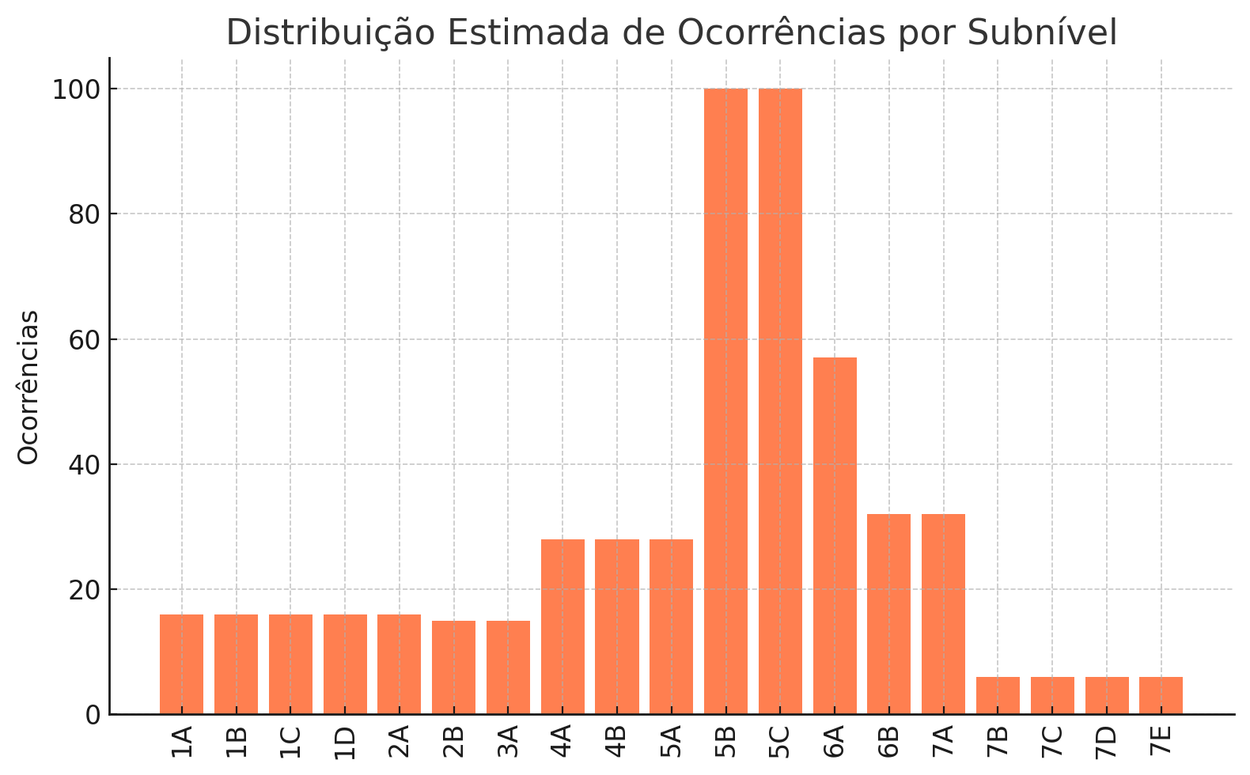
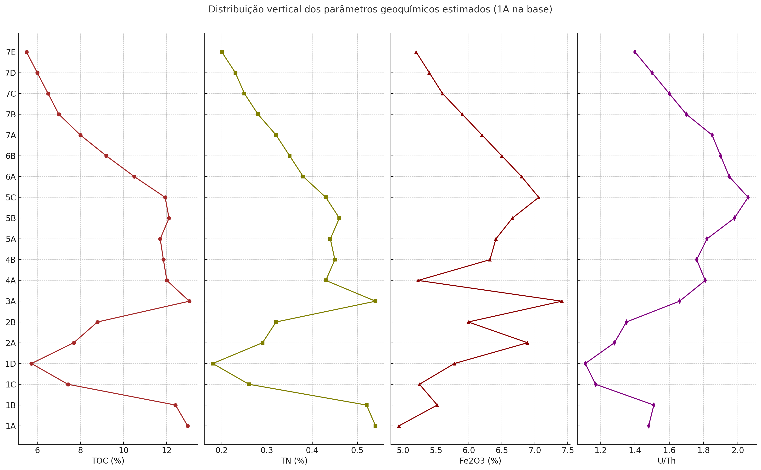
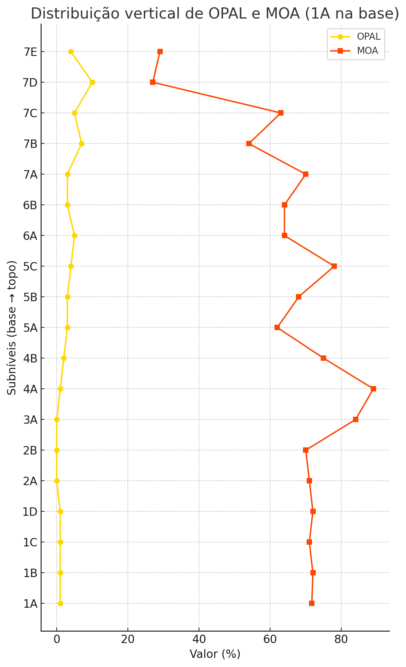
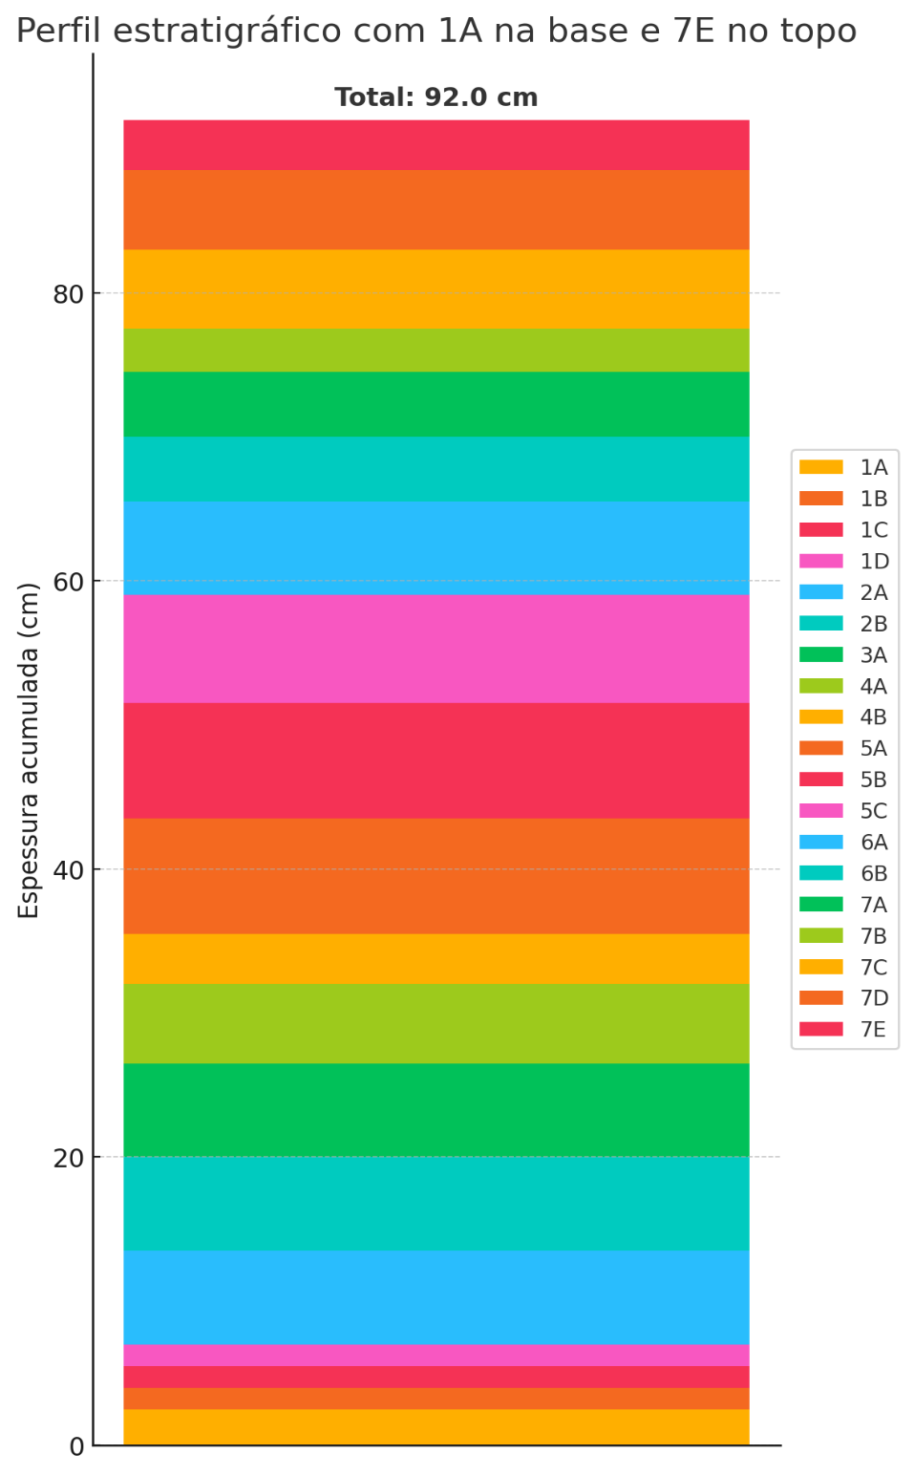

 |  |  |  |  |  |  |  |  |  |  |  |  |  |  |  |  |  |  |  |  |  |  |  |  |  |  |  |  |  |  |  |  |  |  |  |  |  |  |  |  |  |  |  |  |  | Subnível | OPAL | MOA | TOC | TN | Fe2O3 | U/Th
 |  |  |  |  |  |  |  |  |  |  |  |  |  |  |  |  |  |  |  |  |  |  |  |  |  |  |  |  |  |  |  |  |  |  |  |  |  |  |  |  |  |  |  |  |  | 7E | 4.0 | 29.0 | 13.19 * | 0.46 * | 7.95 * | 2.48 *
 |  |  |  |  |  |  |  |  |  |  |  |  |  |  |  |  |  |  |  |  |  |  |  |  |  |  |  |  |  |  |  |  |  |  |  |  |  |  |  |  |  |  |  |  |  | 7D | 10.0 | 27.0 | 12.98 * | 0.45 * | 7.8 * | 2.41 *
 |  |  |  |  |  |  |  |  |  |  |  |  |  |  |  |  |  |  |  |  |  |  |  |  |  |  |  |  |  |  |  |  |  |  |  |  |  |  |  |  |  |  |  |  |  | 7C | 3.0 | 62.0 | 12.77 * | 0.45 * | 7.66 * | 2.34 *
 |  |  |  |  |  |  |  |  |  |  |  |  |  |  |  |  |  |  |  |  |  |  |  |  |  |  |  |  |  |  |  |  |  |  |  |  |  |  |  |  |  |  |  |  |  | 7B | 7.0 | 54.0 | 12.56 * | 0.44 * | 7.51 * | 2.26 * |  |  |  |  | Nó 2 – Espessura do Subnível (E): Subníveis com maior espessura recebem maior peso na estimativa, pois representam uma fração mais espessa da unidade analisada.
 |  |  |  |  |  |  |  |  |  |  |  |  |  |  |  |  |  |  |  |  |  |  |  |  |  |  |  |  |  |  |  |  |  |  |  |  |  |  |  |  |  |  |  |  |  | 7A | 3.0 | 70.0 | 12.35 * | 0.44 * | 7.37 * | 2.19 *
 |  |  |  |  |  |  |  |  |  |  |  |  |  |  |  |  |  |  |  |  |  |  |  |  |  |  |  |  |  |  |  |  |  |  |  |  |  |  |  |  |  |  |  |  |  | 6B | 1.0 | 64.0 | 12.14 * | 0.44 * | 7.22 * | 2.12 *
 |  |  |  |  |  |  |  |  |  |  |  |  |  |  |  |  |  |  |  |  |  |  |  |  |  |  |  |  |  |  |  |  |  |  |  |  |  |  |  |  |  |  |  |  |  | 6A | 2.0 | 71.0 | 11.93 | 0.43 | 7.06 | 2.06
 |  |  |  |  |  |  |  |  |  |  |  |  |  |  |  |  |  |  |  |  |  |  |  |  |  |  |  |  |  |  |  |  |  |  |  |  |  |  |  |  |  |  |  |  |  | 5C | 4.0 | 78.0 | 11.93 | 0.43 | 7.06 | 2.06
 |  |  |  |  |  |  |  |  |  |  |  |  |  |  |  |  |  |  |  |  |  |  |  |  |  |  |  |  |  |  |  |  |  |  |  |  |  |  |  |  |  |  |  |  |  | 5B | 3.0 | 74.0 | 12.11 | 0.46 | 6.66 | 1.98
 |  |  |  |  |  |  |  |  |  |  |  |  |  |  |  |  |  |  |  |  |  |  |  |  |  |  |  |  |  |  |  |  |  |  |  |  |  |  |  |  |  |  |  |  |  | 5A | 4.0 | 62.0 | 11.7 | 0.44 | 6.41 | 1.82
 |  |  |  |  |  |  |  |  |  |  |  |  |  |  |  |  |  |  |  |  |  |  |  |  |  |  |  |  |  |  |  |  |  |  |  |  |  |  |  |  |  |  |  |  |  | 4B | 2.0 | 75.0 | 11.1 * | 0.41 * | 6.5 * | 1.76 *
 |  |  |  |  |  |  |  |  |  |  |  |  |  |  |  |  |  |  |  |  |  |  |  |  |  |  |  |  |  |  |  |  |  |  |  |  |  |  |  |  |  |  |  |  |  | 4A | 1.0 | 89.0 | 12.01 | 0.43 | 5.23 | 1.81
 |  |  |  |  |  |  |  |  |  |  |  |  |  |  |  |  |  |  |  |  |  |  |  |  |  |  |  |  |  |  |  |  |  |  |  |  |  |  |  |  |  |  |  |  |  | 3A | 0.0 | 84.0 | 13.05 | 0.54 | 7.41 | 1.66
 |  |  |  |  |  |  |  |  |  |  |  |  |  |  |  |  |  |  |  |  |  |  |  |  |  |  |  |  |  |  |  |  |  |  |  |  |  |  |  |  |  |  |  |  |  | 2B | 1.0 | 89.0 | 8.79 | 0.32 | 5.99 | 1.35 |  |  |  |  | Nó 3 – Quantidade de Itens ou Ocorrências (Q): Caso exista contagem de itens (como número de fósseis ou detritos), esta é incorporada para refinar a ponderação.
 |  |  |  |  |  |  |  |  |  |  |  |  |  |  |  |  |  |  |  |  |  |  |  |  |  |  |  |  |  |  |  |  |  |  |  |  |  |  |  |  |  |  |  |  |  | 2A | 0.0 | 79.0 | 7.69 | 0.29 | 6.89 | 1.28
 |  |  |  |  |  |  |  |  |  |  |  |  |  |  |  |  |  |  |  |  |  |  |  |  |  |  |  |  |  |  |  |  |  |  |  |  |  |  |  |  |  |  |  |  |  | 1D | 1.0 | 72.0 | 5.73 | 0.18 | 5.78 | 1.11
 |  |  |  |  |  |  |  |  |  |  |  |  |  |  |  |  |  |  |  |  |  |  |  |  |  |  |  |  |  |  |  |  |  |  |  |  |  |  |  |  |  |  |  |  |  | 1C | 2.0 | 71.0 | 7.42 | 0.26 | 5.25 | 1.17
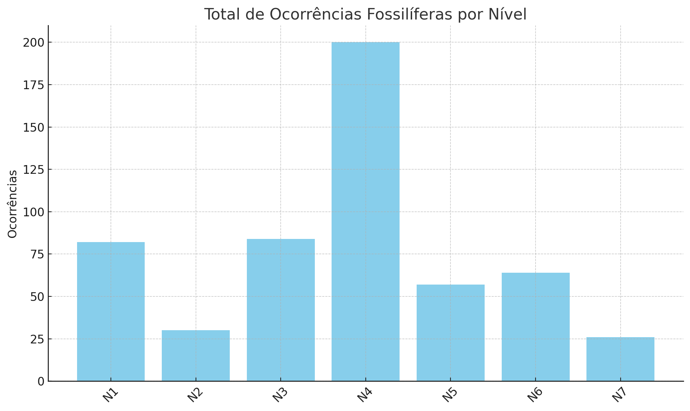
 |  |  |  |  |  |  |  |  |  |  |  |  |  |  |  |  |  |  |  |  |  |  |  |  |  |  |  |  |  |  |  |  |  |  |  |  |  |  |  |  |  |  |  |  |  | 1B | -0.24 * | 90.83 * | 12.41 | 0.52 | 5.52 | 1.51
 |  |  |  |  |  |  |  |  |  |  |  |  |  |  |  |  |  |  |  |  |  |  |  |  |  |  |  |  |  |  |  |  |  |  |  |  |  |  |  |  |  |  |  |  |  | 1A | -0.58 * | 93.41 * | 12.97 | 0.54 | 4.94 | 1.48

 |  |  |  |  |  |  |  |  |  |  |  |  |  |  |  |  |  |  |  |  |  |  |  |  |  |  |  |  |  |  |  |  |  |  |  |  |  |  |  |  |  |  |  |  |  | Subnível | Peixes | Braquiópodes | Esponjas | Conodontes | Insetos
 |  |  |  |  |  |  |  |  |  |  |  |  |  |  |  |  |  |  |  |  |  |  |  |  |  |  |  |  |  |  |  |  |  |  |  |  |  |  |  |  |  |  |  |  |  | 7E | 1 * | 1 * | 1 * | 1 * | 1 *
 |  |  |  |  |  |  |  |  |  |  |  |  |  |  |  |  |  |  |  |  |  |  |  |  |  |  |  |  |  |  |  |  |  |  |  |  |  |  |  |  |  |  |  |  |  | 7D | 1 * | 1 * | 1 * | 1 * | 1 *
 |  |  |  |  |  |  |  |  |  |  |  |  |  |  |  |  |  |  |  |  |  |  |  |  |  |  |  |  |  |  |  |  |  |  |  |  |  |  |  |  |  |  |  |  |  | 7C | 1 * | 1 * | 1 * | 1 * | 1 *
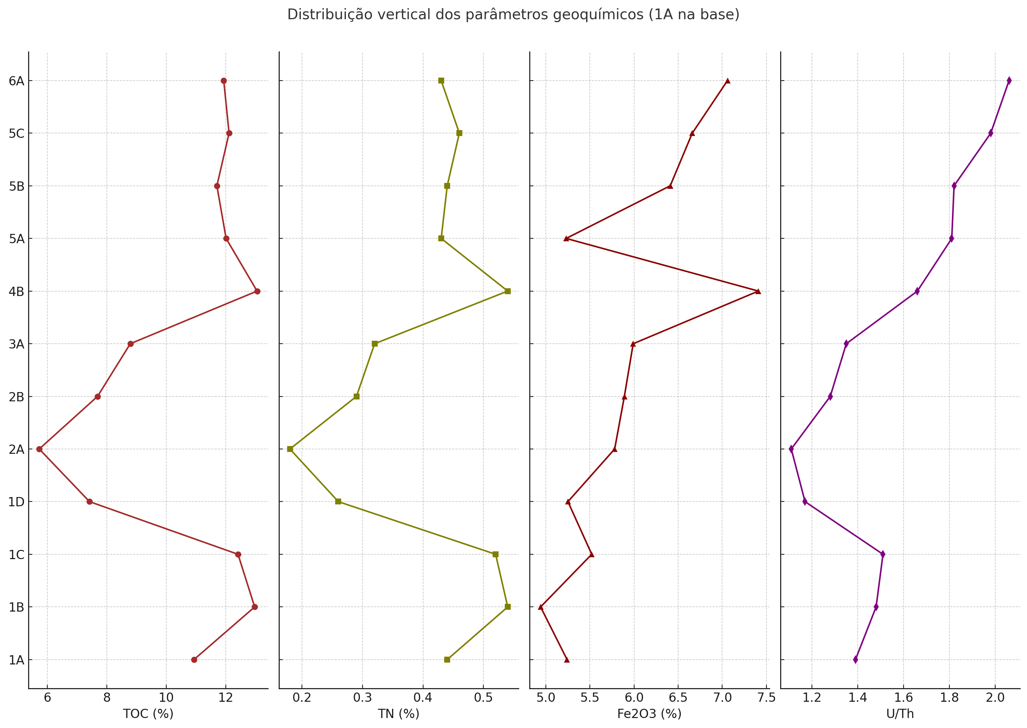
 |  |  |  |  |  |  |  |  |  |  |  |  |  |  |  |  |  |  |  |  |  |  |  |  |  |  |  |  |  |  |  |  |  |  |  |  |  |  |  |  |  |  |  |  |  | 7B | 1 * | 1 * | 1 * | 1 * | 1 *
 |  |  |  |  |  |  |  |  |  |  |  |  |  |  |  |  |  |  |  |  |  |  |  |  |  |  |  |  |  |  |  |  |  |  |  |  |  |  |  |  |  |  |  |  |  | 7A | 1 * | 1 * | 1 * | 1 * | 1 *
 |  |  |  |  |  |  |  |  |  |  |  |  |  |  |  |  |  |  |  |  |  |  |  |  |  |  |  |  |  |  |  |  |  |  |  |  |  |  |  |  |  |  |  |  |  | 6B | 1 | 1 * | 0 | 1 * | 0
 |  |  |  |  |  |  |  |  |  |  |  |  |  |  |  |  |  |  |  |  |  |  |  |  |  |  |  |  |  |  |  |  |  |  |  |  |  |  |  |  |  |  |  |  |  | 6A | 1 | 1 | 1 | 1 | 1 *
 |  |  |  |  |  |  |  |  |  |  |  |  |  |  |  |  |  |  |  |  |  |  |  |  |  |  |  |  |  |  |  |  |  |  |  |  |  |  |  |  |  |  |  |  |  | 5C | 1 | 1 | 1 | 1 | 0
 |  |  |  |  |  |  |  |  |  |  |  |  |  |  |  |  |  |  |  |  |  |  |  |  |  |  |  |  |  |  |  |  |  |  |  |  |  |  |  |  |  |  |  |  |  | 5B | 1 | 1 | 1 | 1 | 0
 |  |  |  |  |  |  |  |  |  |  |  |  |  |  |  |  |  |  |  |  |  |  |  |  |  |  |  |  |  |  |  |  |  |  |  |  |  |  |  |  |  |  |  |  |  | 5A | 1 | 1 | 1 | 1 | 1
 |  |  |  |  |  |  |  |  |  |  |  |  |  |  |  |  |  |  |  |  |  |  |  |  |  |  |  |  |  |  |  |  |  |  |  |  |  |  |  |  |  |  |  |  |  | 4B | 1 | 1 | 1 | 1 | 1
 | ESTIMATIVA DAS ESPESSURAS DOS NIVEIS PRIMEIRO RESULTADO |  |  |  |  |  |  |  |  |  |  |  |  |  |  |  |  |  |  |  |  |  |  |  |  |  |  |  |  |  |  |  |  |  |  |  |  |  |  |  |  |  |  |  |  | 4A | 1 | 1 | 1 | 1 | 1
 |  |  |  |  |  |  | VISLUMBRE DA DISTRIBUIÇÃO DOS DADOS TANTO DOS EXISTENTENTES DE COMO VAMOS PROCEDER |  |  |  |  |  |  |  |  |  |  |  |  |  |  |  |  |  |  |  |  |  |  |  |  |  |  |  |  |  |  |  |  |  |  |  |  |  |  | 3A | 1 | 1 | 1 | 1 | 1 |  |  |  |  | Cálculo do Valor Estimado Com os pesos definidos, utiliza-se uma média ponderada com base nos subníveis com dados válidos:
 |  |  |  |  |  |  |  |  |  |  |  |  |  |  |  |  |  |  |  |  |  |  |  |  |  |  |  |  |  |  |  |  |  |  |  |  |  |  |  |  |  |  |  |  |  | 2B | 1 | 1 | 0 | 1 | 1
 |  |  |  |  |  |  |  |  |  |  |  |  |  |  |  |  |  |  |  |  |  |  |  |  |  |  |  |  |  |  |  |  |  |  |  |  |  |  |  |  |  |  |  |  |  | 2A | 1 | 1 * | 1 | 1 * | 1 *
 |  |  |  |  |  |  |  |  |  |  |  |  |  |  |  |  |  |  |  |  |  |  |  |  |  |  |  |  |  |  |  |  |  |  |  |  |  |  |  |  |  |  |  |  |  | 1D | 1 | 1 | 1 | 1 | 1
 |  |  |  |  |  |  |  |  |  |  |  |  |  |  |  |  |  |  |  |  |  |  |  |  |  |  |  |  |  |  |  |  |  |  |  |  |  |  |  |  |  |  |  |  |  | 1C | 1 | 1 | 1 | 1 | 1
 |  |  |  |  |  |  |  |  |  |  |  |  |  |  |  |  |  |  |  |  |  |  |  |  |  |  |  |  |  |  |  |  |  |  |  |  |  |  |  |  |  |  |  |  |  | 1B | 1 | 1 | 0 | 1 | 1
 |  |  |  |  |  |  |  |  |  |  |  |  |  |  |  |  |  |  |  |  |  |  |  |  |  |  |  |  |  |  |  |  |  |  |  |  |  |  |  |  |  |  |  |  |  | 1A | 1 | 1 | 0 | 1 | 1 *

 |  |  |  |  |  |  |  |  |  |  |  |  |  |  | DADOS DE DISTRIBUIÇÃO FOSSIL, PARA ENCONTRAR AS PRIMEIRAS BALIZAS TAMBEM REINTERAR A OCORRENCIA DE 19 SUBNÍVEIS

 | Esta planilha reúne dados paleoecológicos e geoquímicos estruturados para modelagem de dados ausentes. Foram aplicadas técnicas de regressão linear e ponderação por espessura e abundância relativa

 |  |  |  |  |  |  |  |  |  |  |  |  |  |  |  |  |  |  |  |  |  |  |  |  |  |  |  |  |  |  |  |  |  |  |  |  |  |  |  |  |  |  |  |  |  |  |  |  |  |  |  |  |  |  |  | Aplicação Recursiva Para níveis com múltiplos subníveis ausentes, o processo é aplicado recursivamente: |  |  |  | O algoritmo percorre a árvore até que todos os nós com dados ausentes recebam uma estimativa coerente com os critérios ponderados.

 |  |  |  |  |  |  |  |  |  |  |  |  |  |  | Rodapé: “Autor: [Seu Nome] – Data: 22/04/2025 Documento: Validação de Dados Paleoecológicos – Folhelho Lontras Instituição: Universidade XYZ – Orientador: Prof. Dr. Fulano de Tal

 |  |  |  |  |  |  |  |  |  |  |  |  |  |  |  |  |  |  |  |  |  |  |  |  |  |  |  |  |  |  |  |  |  |  |  |  |  |  |  |  |  |  |  |  |  |  |  |  |  |  |  |  |  |  |  |  |  |  | combina múltiplos fatores para estimativas mais representativas.

 |  |  |  |  |  |  |  |  |  |  |  |  |  |  |  |  |  |  |  |  |  |  |  |  |  |  | COMPARATIVO DOS RESULTADOS ATUAIS COM OS NOVOS, MAIOR DETALHAMENTO DA LINHA |  |  |  |  |  |  |  |  |  |  |  |  |  |  |  |  |  | MATRIZES DE RESULTADO, NELAS OS DADOS AUSENTES SERÃO COMPLETADOS, ESTAMOS NA ETAPA DE DEPLOY DO CODIGO ONDE A COESÃO DELE ESTÁ SENDO AJUSTADA

